关系图
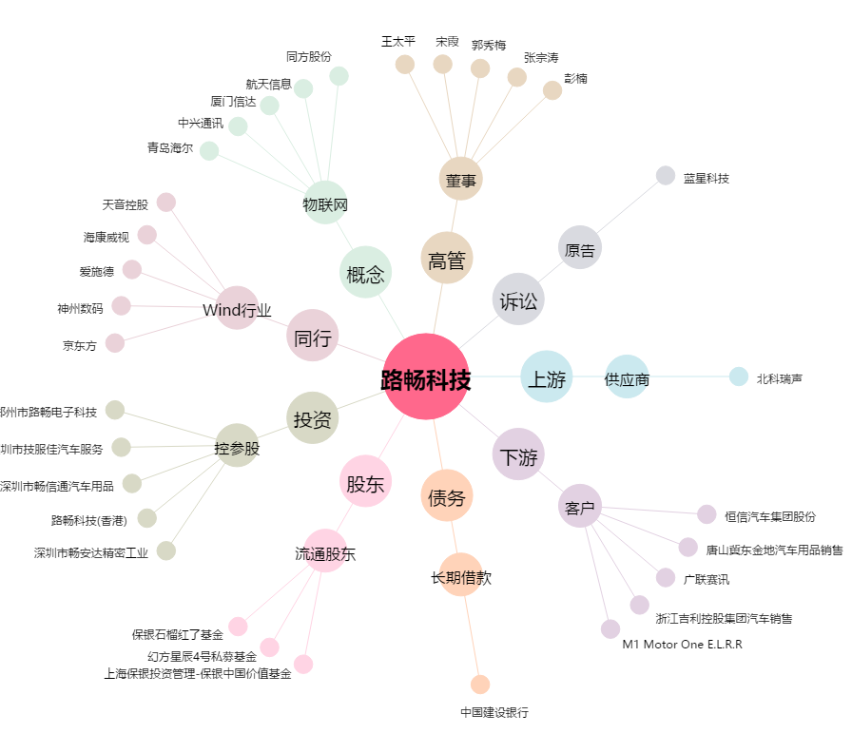
路畅科技[002813.SZ] - 关系概览图

